INTRODUCCIÓN
MATRIZ DE RIESGOS PROCESOS INSTITUCIONALES |  | 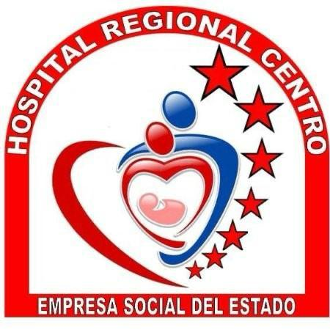 | RESUMEN MATRIZ DE RIESGO POR PROCESOS
ESE HOSPITAL REGIONAL CENTRO |  |  | Subproceso | Número de Riesgos | Nivel de Riesgo Más Alto | Controles Clave Implementados | Responsable
VIGENCIA | 2026 |  | Planeación | 20 | Alto | Evaluación periódica, KPI y seguimiento | Líder Planeación
ULTIMA ACTUALIZACIÓN | Jan-26 |  | Direccionamiento Estratégico | 20 | Alto | Revisión anual, reuniones estratégicas | Alta Dirección
 |  |  | Gestión de Farmacia | 15 | Alto | Monitoreo de inventarios, capacitaciones | Líder Farmacia
MAPA DE PROCESOS ESE HOSPITAL REGIONAL CENTRO |  |  | Gestión Ambulatoria | 16 | Alto | Optimización de agenda, seguimiento | Coord. Ambulatorio
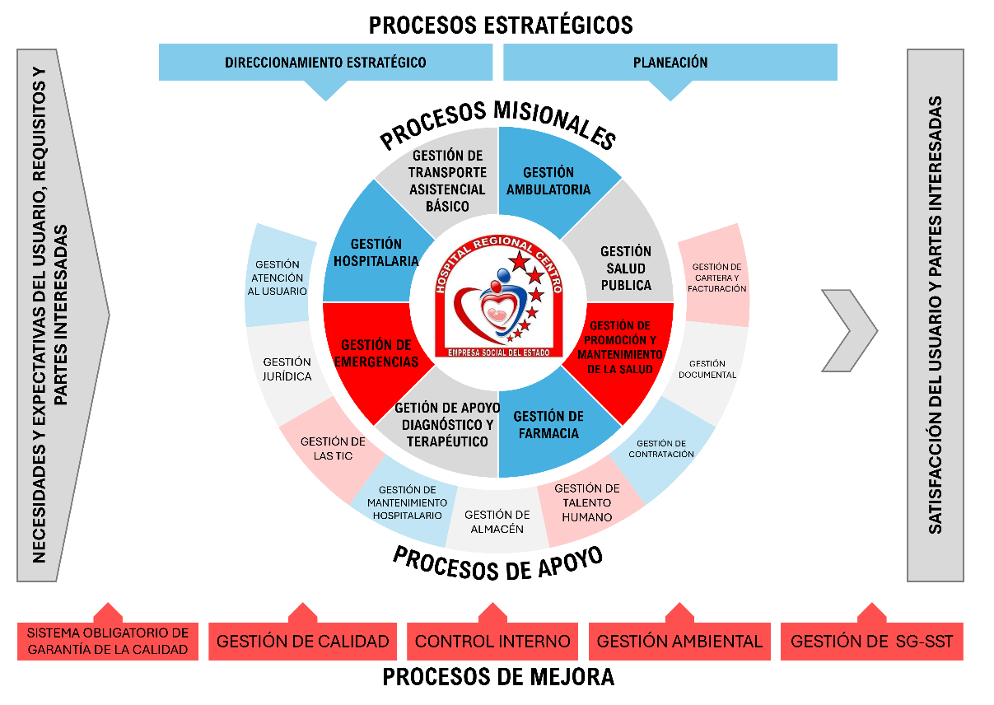
 |  |  | Gestión de Emergencias | 20 | Crítico | Protocolos, simulacros, inventario | Coord. Emergencias
 |  |  | Gestión de Promoción y Mantenimiento | 10 | Alto | Campañas, programas de seguimiento | Líder Promoción Salud
 |  |  | Gestión Hospitalaria | 8 | Alto | Mantenimiento, contratación, digitalización | Coord. Gestión Hosp.
 |  |  | Gestión de Salud Pública | 8 | Alto | Jornadas de vacunación, campañas | Líder Salud Pública
 |  |  | Gestión Transporte Asistencial Básico | 8 | Alto | Mantenimiento, control de insumos | Coord. Transporte
 |  |  | Gestión Seguridad del Paciente | 23 | Crítico | Listas de chequeo y reportes | Líder Seguridad del Paciente
 |  |  | Gestión de Cartera y Facturación | 8 | Alto | Auditorías, digitalización, conciliaciones | Subgerencia Financiera
 |  |  | Gestión Documental | 8 | Alto | Digitalización, control de acceso | Líder Calidad
 |  |  | Gestión de Contratación | 8 | Alto | Evaluación de proveedores, auditorías | Líder Contratación
 |  |  | Gestión del Talento Humano | 8 | Alto | Bienestar laboral, evaluaciones, control | Líder. Talento Humano
 |  |  | Gestión de Logística y Almacén | 8 | Alto | Software de inventarios, capacitaciones | Líder de Almacén
 |  |  | Gestión de Tecnologías y Comunicaciones | 8 | Alto | Backups, firewalls, mantenimiento | Líder. TIC
 |  |  | Gestión Jurídica | 8 | Alto | Asesoría continua, sistemas de seguimiento | Asesora Jurídica
 |  |  | Gestión de Atención al Usuario | 8 | Alto | Capacitación, nuevos canales, encuestas | Líder SIAU
 |  |  | Gestión de la Calidad | 10 | Alto | Auditorías, seguimiento, software | Líder Calidad
 |  |  | Control Interno | 10 | Alto | Auditorías, KPI, controles financieros | Líder Control Interno
 |  |  | Gestión de Seguridad y Salud en el Trabajo | 10 | Alto | Protocolos, EPP, inspecciones | Líder DG-SST
 |  |  | Gestión Ambiental | 10 | Alto | Manejo de residuos, monitoreo, educación | Coord. Gestión Ambiental

